Hoja1
Python Code |  |  | Datasheet
"R26_C56_C57" | # Electrode 0 | 0 | E12
"R24_C54_C56" | # Electrode 1 | 1 | E13
"R22_C52_C54" | # Electrode 2 | 2 | E14
"R18_C50_C52" | # Electrode 3 | 3 | E15
"R16_C48_C50" | # Electrode 4 | 4 | E16 |  | Relevamiento de pines desde hardware y código cn0565_example_single.py
"R14_C46_C48" | # Electrode 5 | 5 | E17
"R12_C44_C46" | # Electrode 6 | 6 | E18 |  |  | Número de pin para código de Python correspondinte a las X_i
"R10_C42_C44" | # Electrode 7 | 7 | E19
"R8_C40_C42" | # Electrode 8 | 8 | E20 |  |  |  | 13 |  | 15 |  | 17 |  | 19 |  | 21 |  | 23 |  |  |  | 1 |  | 3 |  | 5 |  | 7 |  | 9 |  | 11
"R9_C38_C40" | # Electrode 9 | 9 | E4 | Pin Out CN0565 (Datasheet) | GND | _ | E1 | _ | E3 | _ | E5 | _ | E7 | _ | E9 | _ | E11 | _ | GND | _ | E13 | _ | E15 | _ | E17 | _ | E19 | _ | E21 | _ | E23 | _ | GND
"R4_C36_C38" | # Electrode 10 | 10 | E22
"R2_C29_C36" | # Electrode 11 | 11 | E23 |  | GND | _ | E0 | _ | E2 | _ | E4 | _ | E6 | _ | E8 | _ | E10 | _ | GND | _ | E12 | _ | E14 | _ | E16 | _ | E18 | _ | E20 | _ | E22 | _ | GND
"R1_C29_C33" | # Electrode 12 | 12 | E0 |  |  |  | 12 |  | 14 |  | 16 |  | 18 |  | 20 |  | 22 |  |  |  | 0 |  | 2 |  | 4 |  | 6 |  | 8 |  | 10
"R3_C33_C37" | # Electrode 13 | 13 | E1
"R5_C37_C39" | # Electrode 14 | 14 | E2 |  |  | Número de pin para código de Python correspondinte a las X_i
"R7_C39_C41" | # Electrode 15 | 15 | E3

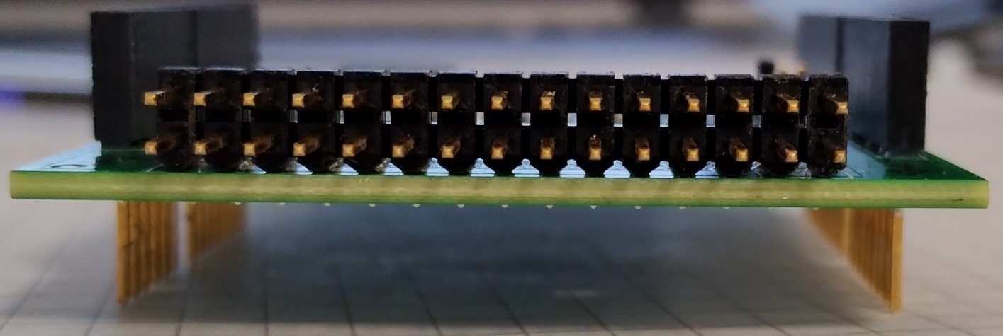

 |  |  |  | Pin Out CN0565 (Datasheet)

